상품제안서
헬프맨 모던 4in1 무드등 시계고속무선충전기(15W)세트 | 상품코드: F25873

 |  |  |  |  |  |  | 02-412-0044 | www.easy1.co.kr
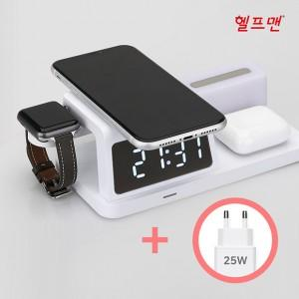

【상세/제작정보】 | <p><span style="background-color: rgb(255, 255, 255); font-family: dotum; font-size: 13px;">* 워치독 관련 참고사항</span></p><span style="font-family: dotum; font-size: 13px; background-color: rgb(255, 255, 255);">해당 제품은 워치 충전은 가능하지만 워치독이 동봉되어 있지 않아</span><br style="font-family: dotum; font-size: 13px; background-color: rgb(255, 255, 255);"><p><span style="background-color: rgb(255, 255, 255); font-family: dotum; font-size: 13px;">개인 워치독을 사용하여 충전하는 제품입니다.</span>&nbsp;</p>

【인쇄/포장옵션】 | 풀칼라 / 포장지포장

【공급단가】 | 수량 | 20~ | 50~ | 100~ | 300~ | 500~
*VAT별도 | 단가 | 36,250원 | 35,670원 | 34,800원 | 33,930원 | 33,350원
 | 선물포장

【상품 URL】 | https://dev.easy1.co.kr:443/src/goods_detail.php?gdno=25873

